Document History
Дата создания: ddmmyy | Process Map Департамент, Завод] [учаток] |  | 
Дата пересмотра: ddmmyy | Владелец: ХХХ Утверждено: ХХХ
Версия: x.x
История
Версия | Дата | Описание изменений | Автор

Page for visual
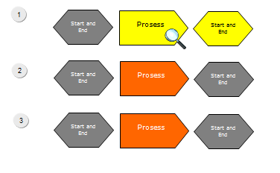
Уровень 3: Критичная Активность
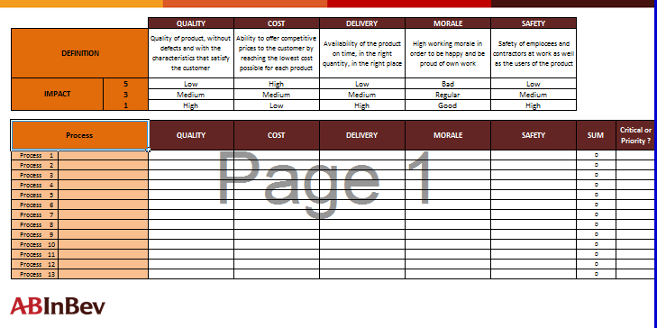
 |  |  |  |  | Level 1 |  | Level 2
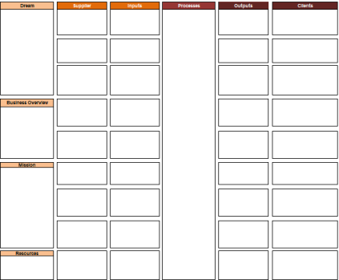

Здесь изобразите рабочую станцию операторов, где оператор выполняет критичную задачу
Здесь вы можете разместить фотографии сотрудников, которые участвуют в выполнении критичной задачи или снимки критичного оборудования

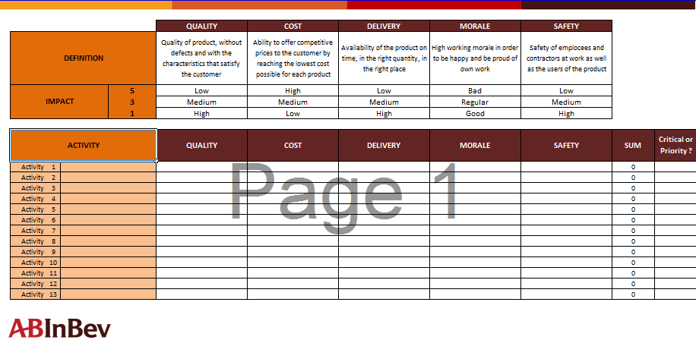
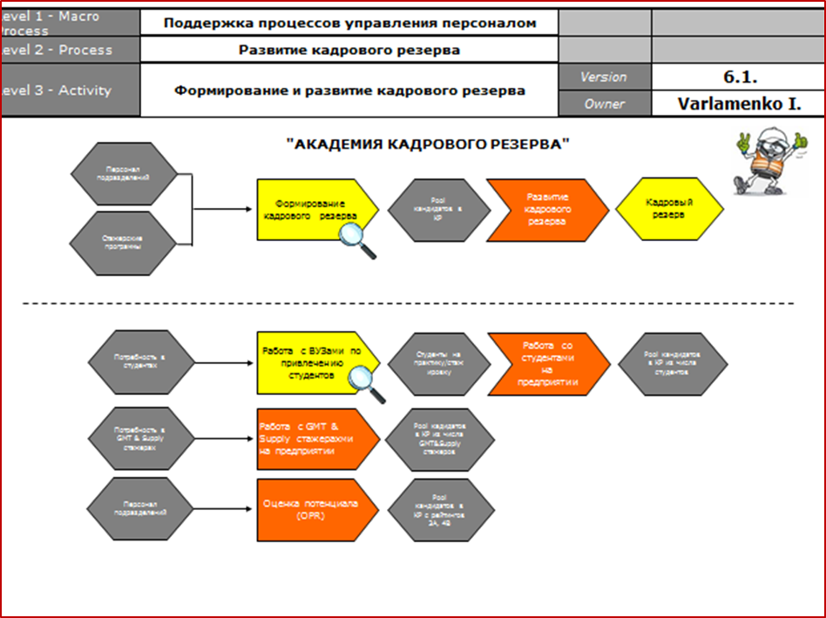
 |  |  |  |  |  |  | Level 3

For PM visualization please, use easy\short format for Level 4.
Example, how it will be look.

Уровень 4: Критичная задача | PIs | KPIs | SOPs \ OPLs | 5WHY, AR triggers

 |  |  |  |  |  |  | Level 4
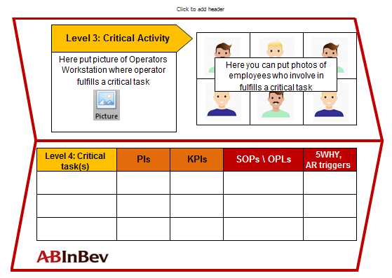

Level 3: Critical Activity
Level 3: Critical Activity

Here put picture of Operators Workstation where operator fulfills a critical task
Here you can put photos of employees who involve in fulfills a critical task or pictures with equipment
Here put picture of Operators Workstation where operator fulfills a critical task
Here you can put photos of employees who involve in fulfills a critical task or pictures with equipment

Level 4: Critical task(s) | PIs | KPIs | SOPs \ OPLs | 5WHY, AR triggers |  | Level 4: Critical task(s) |  | PIs | KPIs | SOPs \ OPLs | 5WHY, AR triggers

KPI-tree-PM-overview

Дата создания: ddmmyy |  |  | Process Map [Департмент, Завод] [участок]
Дата пересмотра: ddmmyy |  |  | Владелец: XXX Утверждено: XXX
Версия: 1.0 |  |  | Конфиденциально
 |  |  | PM - KPI tree - SOP обзор
Уровень 1 Продукт | Уровень 2 Процесс | Уровень 3 Активность | Уровень 4 Задача | Иникаторы измерения эффективности процесса и продукта |  |  | Стандарты (SOP/OPL...) | Ссылка на документ

 |  |  |  | PI | Владелец PI | KPI

Критичный продукт | Критичный процесс | Критичная активность | Критичная задача | Критичный (-ые) PI (-и), связанные с критичной задачей | Кто ответственен за контроль данного PI? | Критичный KPI, с которым связан критичный PI | Критичный SOP, который регламентирует критичную задачу

L2-Process-Flow
Пример
Уровень 1 - Продукт | Страница 3 |  | Легенда | Легенда
Уровень 2 - Процесс | Версия | Версия: x.x
 | Владелец
1
Start and End
Process
Start and End
Начало процесса
Начало процесса
1
 |  |  |  | Для цветовой маркировки критических процессов / подпроцессов / выходов, используйте ЖЕЛТЫЙ цвет и знак лупы
Start and End
Process
Start and End
Рекомендованные размеры:
 |  |  | Описывает старт процесса
2
 |  |  | Ширина - 4,4 cm
Под-процесс
 |  |  | Высота - 2,2 cm
3
Start and End
Process
Start and End
Под-процесс
Начало и Конец
2
Эти процессы взяты из Описания бизнеса и покрывает увень Макро-процесса
Рекомендованные размеры:
Это вклады поставщиков, взятые из Описания Бизнеса
Это результаты вашего отдела в конце каждого процесса, взятые из Описания Бизнеса
4
 |  |  | Является промежуточным этипом в процессе
 |  |  | Ширина - 4,4 cm
 |  |  | Высота - 2,2 cm
5
Начало и Конец процеса
 |  |  |  | Для удобства пользованием вы можете создавать гиперссылки между страницами через лупы на критичных моментах Для цветовой маркировки приоритетных процессов / подпроцессов / выходов, используйте ЗЕЛЕНЫЙ цвет заливки
Рекомендованные размеры:
Процесс
 |  |  | Описывает входы и выходы процесса
 |  |  | Ширина - 4,4 cm
 |  |  | Высота - 2,2 cm
6
Если вам нужно сосредоточиться на приоритетном процессе или продукте (потому что это влияет на наши результаты, и мы должны предсказать некоторую дисперсию, которая может отрицательно повлиять на результаты), вы можете разложить процесс до уровеня задач и обозначить приоритетную задачу. Однако, это рекомендация и она не обязательна к исполнению. Только на ваше усмотрение.
Под-процесс
 |  |  | Связь между составляющими процесса
7
8
Начало и Конец

L2-Critical Process
Critical
Priority |  | Качество | Стоимость | Доставка | Мораль | Безопасность
Определение |  | Качество продукта, без дефектов и с характеристиками, которые удовлетворяют заказчика | Возможность предлагать конкурентоспособные цены клиенту, достигая минимальной стоимости для каждого продукта | Наличие продукта вовремя, в нужном количестве, в нужном месте | Высокая работоспособность, сотрудники счастливы и гордятся собственной работой | Безопасность сотрудников и подрядчиков на работе, а также пользователей продукта
5 |  | Низкое | Высокая | Низкая | Низкая | Низкая
3 |  | Среднее | Средняя | Средняя | Средняя | Средняя
В случае, если есть высокие оценки (3 или 5), пожалуйста, сопровождайте их дополнительными комментариями (через подстрочный комментарий)
1 |  | Высокое | Низкая | Высокая | Высокая | Высокая
Матрица критичности для Уровня 2 должна создаваться только в случае, если есть два или более процесса на критический продукт
Процесс |  | Качество | Стоимость | Доставка | Мораль | Безопасность | Сумма | Критично или приоритетно?

Процесс | 1 |  |  |  |  |  | 0
Процесс | 2 |  |  |  |  |  | 0
Процесс | 3 |  |  |  |  |  | 0
Процесс | 4 |  |  |  |  |  | 0
Процесс | 5 |  |  |  |  |  | 0
Процесс | 6 |  |  |  |  |  | 0
Процесс | 7 |  |  |  |  |  | 0
Процесс | 8 |  |  |  |  |  | 0
Процесс | 9 |  |  |  |  |  | 0
Процесс | 10 |  |  |  |  |  | 0
Процесс | 11 |  |  |  |  |  | 0
Процесс | 12 |  |  |  |  |  | 0
Процесс | 13 |  |  |  |  |  | 0

L3-Activity-Flow
Пример
Уровень 1 - Продукт | 0 | Страница 5 |  | Легенда | Легенда
Уровень 2 - Процесс | 0
Уровень 3 - Активность |  | Версия | Версия: x.x
 |  | Владелец | 0
Стартовая активность
Стартовая актовность
1
 |  |  |  |  | Для цветовой маркировки критических процессов / подпроцессов / выходов, используйте ЖЕЛТЫЙ цвет и знак лупы
Рекомендованные размеры:
2
 |  |  |  | Описывает старт процесса
 |  |  |  | Ширина - 4,4 cm
Под-активность
 |  |  |  | Высота - 2,2 cm
Под-активность
Начало и Конец
Рекомендованные размеры:
Эти действия объясняют каждый критический процесс
 |  |  |  | Является промежуточным этипом в процессе
 |  |  |  | Ширина - 4,4 cm
 |  |  |  | Высота - 2,2 cm
Начало и Конец процесса
Рекомендованные размеры:
 |  |  |  | Описывает входы и выходы процесса
 |  |  |  | Ширина - 4,4 cm
 |  |  |  | Высота - 2,2 cm

 |  |  |  | Связь между составляющими процесса

L3-Critical Activities
В случае, если есть высокие оценки (3 или 5), пожалуйста, сопровождайте их дополнительными комментариями (через подстрочный комментарий)
Critical
Priority |  | Качество | Стоимость | Доставка | Мораль | Безопасность
Определение |  | Качество продукта, без дефектов и с характеристиками, которые удовлетворяют заказчика | Возможность предлагать конкурентоспособные цены клиенту, достигая минимальной стоимости для каждого продукта | Наличие продукта вовремя, в нужном количестве, в нужном месте | Высокая работоспособность, сотрудники счастливы и гордятся собственной работой | Безопасность сотрудников и подрядчиков на работе, а также пользователей продукта
5 |  | Низкое | Высокая | Низкая | Низкая | Низкая
3 |  | Среднее | Средняя | Средняя | Средняя | Средняя
1 |  | Высокое | Низкая | Высокая | Высокая | Высокая

Активность |  | Качество | Стоимость | Доставка | Мораль | Безопасность | Сумма | Критично или приоритетно?

Активность | 1 |  |  |  |  |  | 0
Активность | 2 |  |  |  |  |  | 0
Активность | 3 |  |  |  |  |  | 0
Активность | 4 |  |  |  |  |  | 0
Активность | 5 |  |  |  |  |  | 0
Активность | 6 |  |  |  |  |  | 0
Активность | 7 |  |  |  |  |  | 0
Активность | 8 |  |  |  |  |  | 0
Активность | 9 |  |  |  |  |  | 0
Активность | 10 |  |  |  |  |  | 0
Активность | 11 |  |  |  |  |  | 0
Активность | 12 |  |  |  |  |  | 0
Активность | 13 |  |  |  |  |  | 0

L4-Task-flow
Example
PI:
Начало и Конец
Критичная задача
Уровень 1 - Продукт | 0 | Страница 7 |  | Легенда | Легенда
Уровень 2 - Процесс | 0 | Версия | Версия: x.x
Уровень 3 - Активность | 0 | Владелец | 0
Commercial
invoice
received
Reconcile
bank accounts
 |  |  |  | Начало и Конец процесса (могут быть вклады от поставщиков на входе и полупродукты\продукты на выходе) | Так должна быть обозначена критичная задача и критичных PI для нее
Последовательность
процесса, описанная
через задачи
Scan
Commercial
Invoice
one
PI:
Задача
Приоритетная задача
Участники
процесса
function & role
 |  |  |  | Задача, которая описывает, что следует работнику делать последовательно | Приоритет / важная задача, имеющая сильное влияние на результат
Автоматическая работа оборудования/машины
Название другого департмента, где смежная карта процессов покрывает критичную активность
Сопутствующие
системы
System:
SAP, IVAMS, Navigate and etc
Scan
Commercial
Invoice
Участник процесса
A
Sop, OPL, Checklist, CIL, MSP and etc
Сопровождающие
документы на входе
Director
BSC
Sop, OPL, Checklist, CIL, MSP and etc
 |  |  |  | Описывает то, что осуществляется автоматическим способом с помощью оборудования \ машины
 |  |  |  |  | Задача, связанная с задачей другого отдела
 |  |  |  | Описывает, кто участвует в исполнении каждой задачии
 |  |  |  | RACI
Commercial
Invoice, AR
Customer
Collections
 |  |  |  | R - Исполнитель A - Ответственный C - Консультирующий I - Информируемые | Документы, реглментирующие критичную задача обозначаются ЖЕЛТЫМ цветом
Сопровождающие
документы на выходе
 |  |  |  | Внешнее лицо/предприятие, которое принимает участие в исполнении задачи
MS Access
Customer
EXT
 |  |  |  |  | Если вы создали что-то новое в процессе (файлы, задачи), отметьте это, что с помощью данного флажка
 |  |  |  | IT система, сопровождающая задача
Commercial
Invoice
 |  |  |  |  | Если вы обновили что-то (файлы, задачи) в процессе, отметьте это, что с помощью данного знака
 |  |  |  | Сопровождающие документы, файлы на входе/выходе

1
 |  |  |  | Правла алгоритмов
one
any
 |  |  |  | Процесс имеет только один путь развития
 |  |  |  |  | Если вы создадите уровень 5 - «Карта шагов», отметьте задачу, которую будете декомпазироват, этим знаком. Для создания Уровня 5 вы можете использовать те же символы, что и в Уровне 4
 |  |  |  | Процесс имеет один и более путей развития, которые имеют место быть
all
 |  |  |  | Процесс имеет несколько путей развития, которые могут быть параллельными | Используйте нумерацию уровней 5, если вы создаете несколько уровней шагов на одной странице

L4-Critical_Tasks
В случае, если есть высокие оценки (3 или 5), пожалуйста, сопровождайте их дополнительными комментариями (через подстрочный комментарий)
Critical
Priority |  | Качество | Стоимость | Доставка | Мораль | Безопасность
Определение |  | Качество продукта, без дефектов и с характеристиками, которые удовлетворяют заказчика | Возможность предлагать конкурентоспособные цены клиенту, достигая минимальной стоимости для каждого продукта | Наличие продукта вовремя, в нужном количестве, в нужном месте | Высокая работоспособность, сотрудники счастливы и гордятся собственной работой | Безопасность сотрудников и подрядчиков на работе, а также пользователей продукта
5 |  | Низкое | Высокая | Низкая | Низкая | Низкая
3 |  | Среднее | Средняя | Средняя | Средняя | Средняя
1 |  | Высокое | Низкая | Высокая | Высокая | Высокая

Задача |  | Качество | Стоимость | Доставка | Мораль | Безопасность | Сумма | Критично или приоритетно?

Задача | 1 |  |  |  |  |  | 0
Задача | 2 |  |  |  |  |  | 0
Задача | 3 |  |  |  |  |  | 0
Задача | 4 |  |  |  |  |  | 0
Задача | 5 |  |  |  |  |  | 0
Задача | 6 |  |  |  |  |  | 0
Задача | 7 |  |  |  |  |  | 0
Задача | 8 |  |  |  |  |  | 0
Задача | 9 |  |  |  |  |  | 0
Задача | 10 |  |  |  |  |  | 0
Задача | 11 |  |  |  |  |  | 0
Задача | 12 |  |  |  |  |  | 0
Задача | 13 |  |  |  |  |  | 0
Задача | 14 |  |  |  |  |  | 0
Задача | 15 |  |  |  |  |  | 0
Задача | 16 |  |  |  |  |  | 0
Задача | 17 |  |  |  |  |  | 0
Задача | 18 |  |  |  |  |  | 0
Задача | 19 |  |  |  |  |  | 0
Задача | 20 |  |  |  |  |  | 0

Шаг |  | Качество | Стоимость | Доставка | Мораль | Безопасность | Сумма | Критично или приоритетно?

Шаг | 1 |  |  |  |  |  | 0
Шаг | 2 |  |  |  |  |  | 0
Шаг | 3 |  |  |  |  |  | 0
Шаг | 4 |  |  |  |  |  | 0
Шаг | 5 |  |  |  |  |  | 0
Шаг | 6 |  |  |  |  |  | 0
Шаг | 7 |  |  |  |  |  | 0
Шаг | 8 |  |  |  |  |  | 0
Шаг | 9 |  |  |  |  |  | 0
Шаг | 10 |  |  |  |  |  | 0

